Propuesta
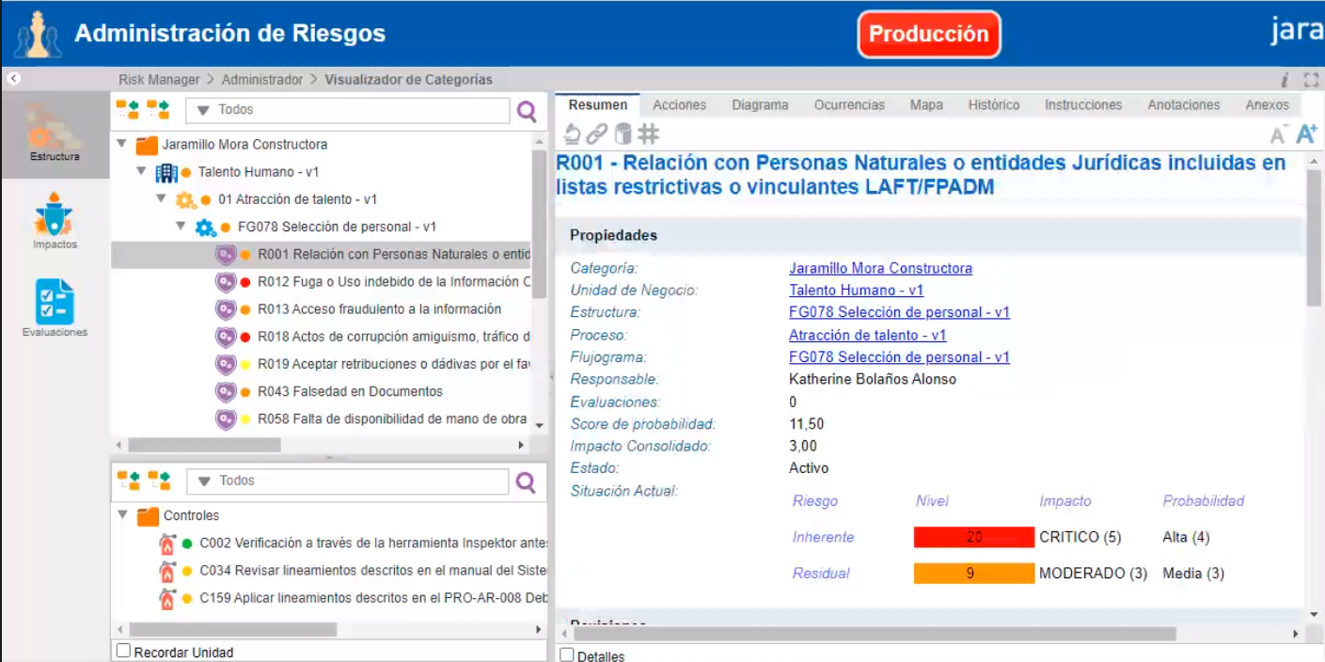
 |  | Flujograma | Riesgos |  |  |  |  |  |  |  |  |  |  |  | Control
Macroproceso | Proceso | Flujograma | Código | Descripción | Probabilidad |  |  |  |  |  |  | Promedio de Impacto | Calificación | Riesgo Inherente | Código | Descripción |  |  |  |  |  |  |  |  | Total Efectividad Control | Calificación de Controles | Calificación de control | Probabilidad después del control | Impacto después del control | Riesgo Residual JM
 |  |  |  |  |  | IMPACTO |  |  |  |  |  |  |  |  |  |  | Control
 |  |  |  |  |  | Interrupción de Operaciones | Imagen o Reputación | Información | Talento Humano | Consecuencias Legales | Económicas o Financieras |  |  |  |  |  | Diseño del Control |  |  |  |  | Ambiente de Control
Proyectos | Diseño - v1 | FG040 Salida a ventas, sala de ventas y modelo – v1 | R034 | Incumplimiento en la ejecución de Obras | 4 | 4 | 4 |  |  | 4 | 5 | 4 | 17 |  | C370 | Verificar diariamente a través del check list la ejecución de las actividades | Preventivo | Manual | Total | Formal | 42 | Siempre | Estable | 45 | 87 | 87 | Excelente | 1.00 | 3.25 | 3.25
 |  | FG041 Trámites legales de licencia de construcción – v1 | R026 | Incumplimiento de los objetivos (metas, rentabilidad) de la compañía | 4 |  | 4 |  |  |  | 5 | 5 | 18 |  | C289 | Corregir y gestionar el acta de observaciones para entregarla en los tiempos establecidos y continuar con el proceso de licencia | Preventivo | Manual | Total | Formal | 42 | Frecuente | Estable | 38 | 80 | 80 | Bueno | 2.00 | 3.50 | 7.00
 |  |  | R040 | Inexactitud o inoportunidad de la información | 3 | 4 | 4 |  |  | 4 | 4 | 4 | 12 |  | C289 | Aceptar retribuciones o dádivas por el favorecimiento propio o de terceros de una negociación, contrato o compra. (Soborno, concusión) |  |  |  |  |  |  |  |  | 0
 |  | FG042 Información de entrega a obras y contratos- v1 | R027 | Sobrecostos en la operación del negocio | 3 |  |  |  |  |  | 4 | 4 | 12 |  | C371 | Realizar seguimiento al cumplimiento de los entregables establecidos en el 3M | Preventivo | Manual | Total | No existe | 37 | Frecuente | Estable | 38 | 75 | 75 | Bueno | 1.00 | 3.00 | 3.00
 |  |  |  |  |  |  |  |  |  |  |  |  | 12 |  | C372 | Realizar seguimiento sobre el cumplimiento de los entregables establecidos en el 3M | Preventivo | Manual | Total | No existe | 37 | Frecuente | Estable | 38 | 75
 |  |  | R034 | Incumplimiento en la ejecución de Obras | 4 | 4 | 4 |  |  | 4 | 5 | 4 | 17 |  | C371 | Realizar seguimiento al cumplimiento de los entregables establecidos en el 3M | Preventivo | Manual | Total | No existe | 37 | Frecuente | Estable | 38 | 75 | 75 | Bueno | 2.00 | 3.25 | 6.50
 |  |  |  |  |  |  |  |  |  |  |  |  | 17 |  | C372 | Realizar seguimiento sobre el cumplimiento de los entregables establecidos en el 3M | Preventivo | Manual | Total | No existe | 37 | Frecuente | Estable | 38 | 75
 |  |  | R066 | Incumplimiento de ANS: acuerdo de niveles de servicios | 4 |  | 5 |  |  | 4 | 5 | 5 | 19 |  | C371 | Realizar seguimiento al cumplimiento de los entregables establecidos en el 3M | Preventivo | Manual | Total | No existe | 37 | Frecuente | Estable | 38 | 75 | 75 | Bueno | 2.00 | 3.67 | 7.33
 |  |  |  |  |  |  |  |  |  |  |  |  |  |  | C372 | Realizar seguimiento sobre el cumplimiento de los entregables establecidos en el 3M | Preventivo | Manual | Total | No existe | 37 | Frecuente | Estable | 38 | 75

 |  |  |  |  | DIG | DIG | DIG | DIG | DIG | DIG | DIG | CAL | CAL | CAL |  |  | DIG | DIG | DIG | DIG | CAL | DIG | DIG | CAL | CAL | CAL | CAL | DIG | CAL | CAL

 |  |  |  |  |  |  |  |  |  |  |  |  |  |  |  |  |  |  |  |  |  |  |  |  |  |  | Campos claves para iniciar el análisis del informe

 |  |  |  |  |  |  |  |  |  |  |  | Cerrar |  |  |  |  |  |  |  |  |  |  |  |  | Cerrar

 |  | PASOS A SEGUIR

 |  | 1. Validar la posibilidad de generar este analisis por alguna de las siguientes tres opciones:
 |  | a. Generar informe mediante BI ( integrando la información de los dos módulos )
 |  | b. Método para navegar por el sistema y lograr el mismo tipo de análisis ( práctivo, fácil y amigable )
 |  | c. Generar el informe de Excel

 |  | 2. Reunión para definir la solución

